상품제안서
나빌레라 당초나비 자개와인홀더-[일시품절] | 상품코드: F23028

 |  |  |  |  |  |  | 02-412-0044 | www.easy1.co.kr
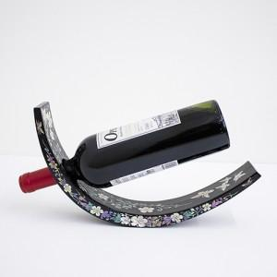

【상세/제작정보】 | 화려한 자개빛으로 더욱 고급스러운 VIP선물용 와인홀더

【인쇄/포장옵션】 | 실크 / 포장지포장

【공급단가】 | 수량 | 50~ | 100~ | 500~ | 1,000~ | 2,000~
*VAT별도 | 단가 | 57,300원 | 54,600원 | 52,500원 | 50,400원 | 49,140원

【상품 URL】 | https://easy1.co.kr:443/src/goods_detail.php?gdno=23028

